1. Clases de equivalenciaAgrega
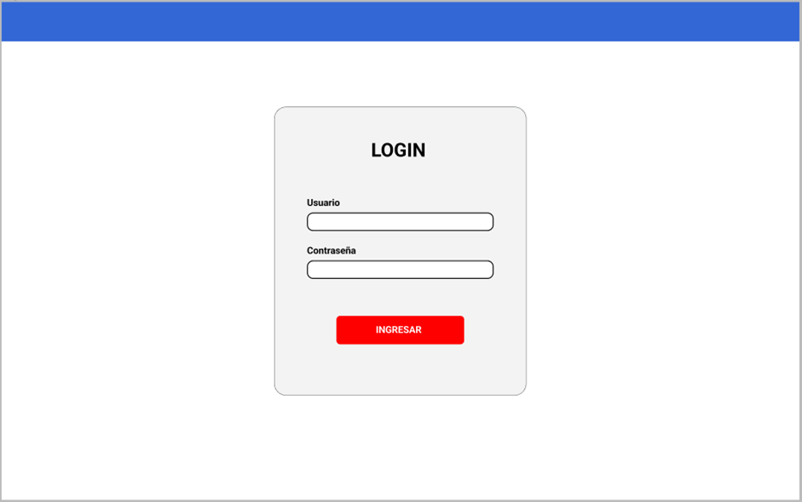

 |  | CLASES VÁLIDAS |  | CLASES NO VÁLIDAS
Condición de Entrada | Tipo | Entrada | Código | Entrada | Código

